表紙
バックドア生産管理システム
基本設計工程
画面設計書
SC-K12工程進捗管理

２０１９年 ９月４日

１．機能概要
プロジェクト名 |  |  | 工程名称 |  | 機能ID |  |  | 機能名称 |  |  |  |  |  |  | 作成日 |  | 2019-09-04 | 作成者 | 詹
B/D生産管理システム |  |  | 基本設計 |  | K-12 |  |  | 工程進捗管理 |  |  |  |  |  |  | 更新日 |  |  | 更新者

１. 機能概要

１.１ 機能説明

 | 工程別に作業の進捗を管理する画面。

１.２ 処理フロー
メニュー

在庫照会と進捗管理メニュー

マスタ関係
工程進捗管理
実績データ

 |  |  |  |  |  | 検索 |  |  |  | 検索

 |  |  | ・工程マスタ | ・品種マスタ |  |  |  |  |  |  |  | ・作業計画データ
 |  |  | ・車種マスタ | ・設備マスタ |  |  |  | 出力 | 詳細 |  |  | ・実績管理データ
 |  |  | ・生産品名マスタ | ・生産製品マスタ |  |  |  |  |  |  |  | ・実績数量
 |  |  | ・コードマスタ
EXCEL
工程進捗管理明細

 |  |  |  |  |  | 工程別進捗管理

１.３ 入出力テーブル

 | No | 種別 | テーブル名（As-is） |  |  |  | テーブル名（To-be） |  |  |  | 参照 |  | 追加 | 更新 | 削除 | 備考
 | 1 | マスタ関係 | 工程マスタ |  |  |  |  |  |  |  | ○ |  |  |  |  | 工程を取得する
 | 2 | マスタ関係 | 品種マスタ |  |  |  |  |  |  |  | ○ |  |  |  |  | 品種を取得する
 | 3 | マスタ関係 | 車種マスタ |  |  |  |  |  |  |  | ○ |  |  |  |  | 車種を取得する
 | 4 | マスタ関係 | 設備マスタ |  |  |  |  |  |  |  | ○ |  |  |  |  | 設備を取得する
 | 5 | マスタ関係 | 生産品名マスタ |  |  |  |  |  |  |  | ○ |  |  |  |  | 品名を取得する
 | 6 | マスタ関係 | 生産製品マスタ |  |  |  |  |  |  |  | ○ |  |  |  |  | 製品情報を取得する
 | 7 | マスタ関係 | コードマスタ |  |  |  |  |  |  |  | ○ |  |  |  |  | マスタ情報を取得する
 | 8 | 実績データ | 作業計画データ |  |  |  |  |  |  |  | ○ |  |  |  |  | 実績データを取得する
 | 9 | 実績データ | 実績管理データ |  |  |  |  |  |  |  | ○ |  |  |  |  | 実績データを取得する
 | 10 | 実績データ | 実績数量 |  |  |  |  |  |  |  | ○ |  |  |  |  | 実績データを取得する

２．レイアウト
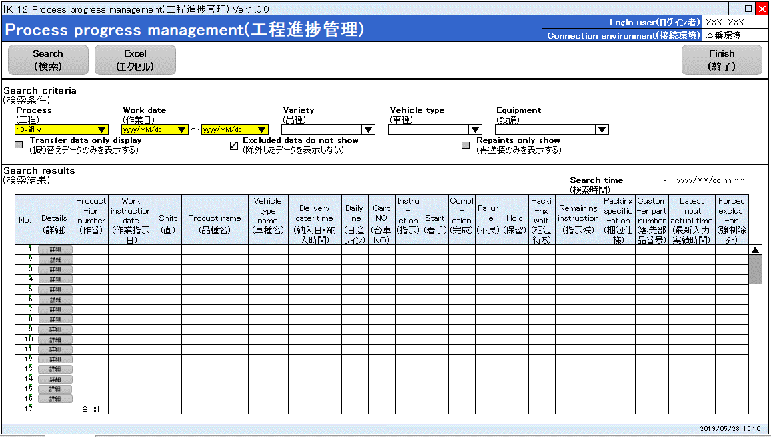
プロジェクト名 |  | 工程名称 | 機能ID | 機能名称 | 作成日 | 2019-09-04 | 作成者 | 詹
B/D生産管理システム |  | 基本設計 | K-12 | 工程進捗管理 | 更新日 |  | 更新者

２. 画面レイアウト

 | 成形、成形仕上
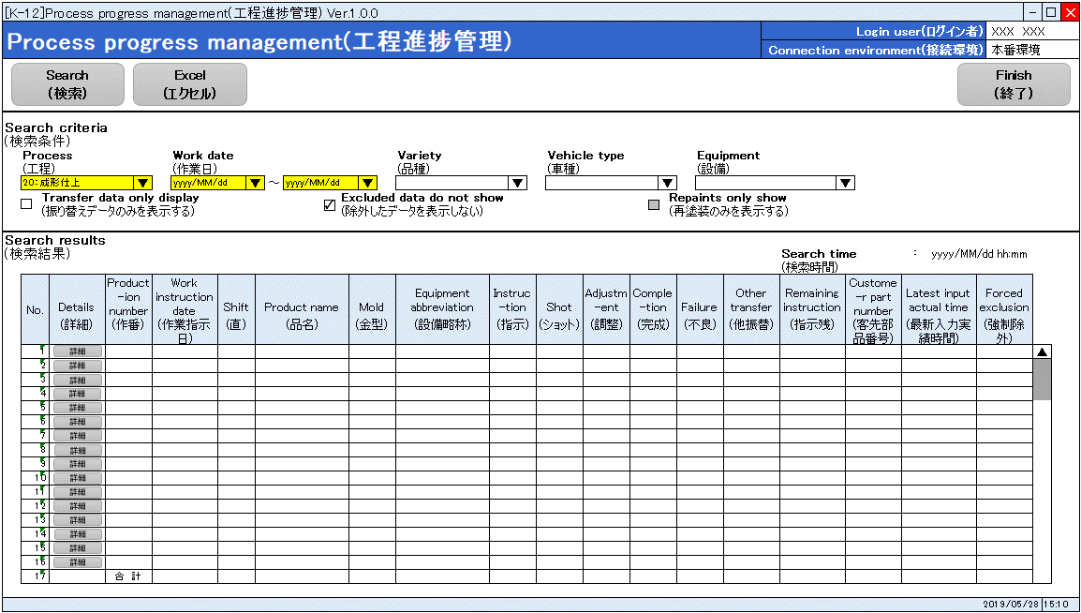

 | 塗装
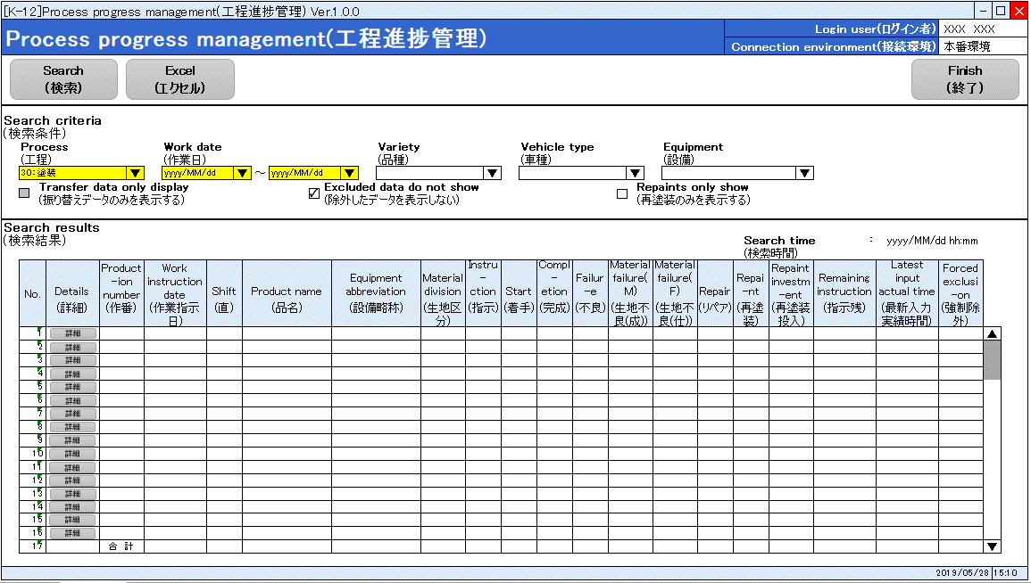

 | 組立

